WYKRESY
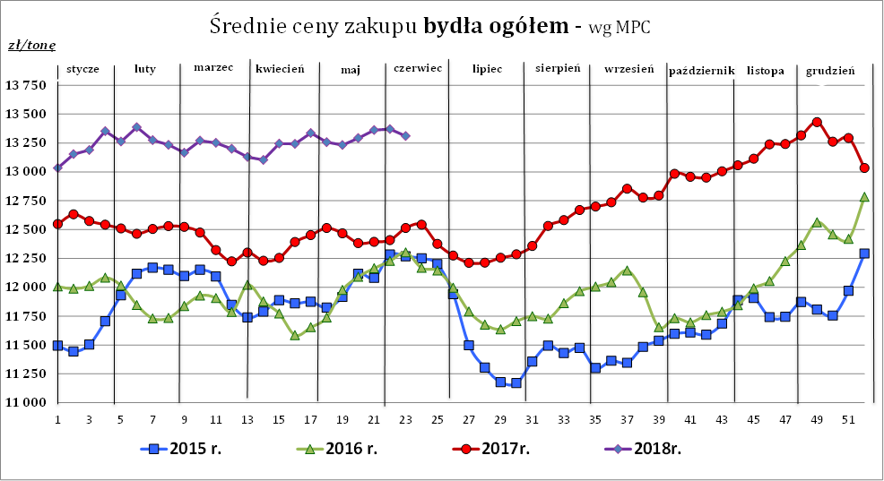

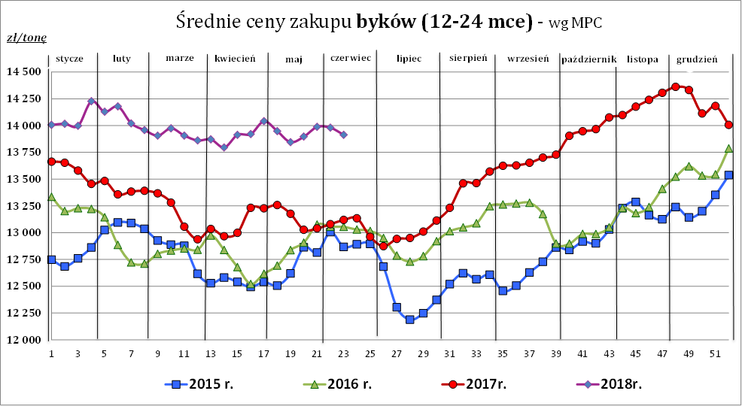

Źródło: Zintegrowany System Rolniczej Informacji Rolniczej (ZSRIR – MRiRW)

